Sheet1
Image | Description | Language | Product Code | Unit EAN | Master Case EAN | Case Pack QTY | U.S Warehouse | U.K Warehouse | Total Quantities | Retail
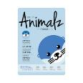 | Pretty Animalz Otter Sheet Mask | EN/FR/SP/GR | LB00317 | 6-28816-00317-8 | 10628816003175 | 24 | 47881 | 33718 | 81599 | 3.99 €
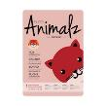 | Pretty Animalz Fox Sheet Mask | EN/FR/SP/GR | LB00316 | 6-28816-00316-1 | 10628816003168 | 24 | 45213 | 35752 | 80965 | 3.99 €
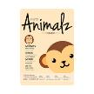 | Pretty Animalz Monkey Sheet Mask | EN/FR/SP/GR | LB00374 | 6-28816-00374-1 | 10628816003748 | 24 | 0 | 29874 | 29874 | 3.99 €
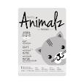 | Pretty Animalz Cat Sheet Mask | EN/FR/SP/GR | LB00375 | 6-28816-00375-8 | 10628816003755 | 24 | 21269 | 0 | 21269 | 3.99 €
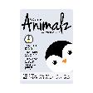 | Pretty Animalz Penguin Sheet Mask | EN/FR/SP/GR | LB00376 | 6-28816-00376-5 | 10628816003762 | 24 | 10906 | 20999 | 31905 | 3.99 €
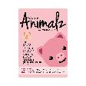 | Pretty Animalz Pig Sheet Mask | EN/FR/SP/GR | LB00373 | 6-28816-00373-4 | 10628816003731 | 24 | 14597 | 29873 | 44470 | 3.99 €
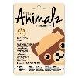 | Pretty Animalz Raccoon Sheet Mask | EN/FR/SP/GR | LB00426 | 6-28816-00426-7 | 10628816004264 | 24 | 0 | 31280 | 31280 | 3.99 €
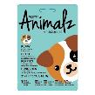 | Pretty Animalz Puppy Sheet Mask | EN/FR/SP/GR | LB00428 | 6-28816-00428-1 | 10628816004288 | 24 | 16825 | 13755 | 30580 | 3.99 €
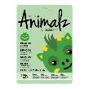 | Pretty Animalz Dragon Sheet Mask | EN/FR/SP/GR | LB00429 | 6-28816-00429-8 | 10628816004295 | 24 | 0 | 18118 | 18118 | 3.99 €
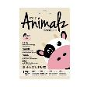 | Pretty Animalz Cow Sheet Mask | EN/FR/SP/GR | LB00432 | 6-28816-00432-8 | 10628816004325 | 24 | 12174 | 30766 | 42940 | 3.99 €
 | Pretty Animalz Bunny Sheet Mask | EN | LB00628 | 6-28816-00628-5 | 10628816006282 | 24 | 5951 | 5125 | 11076 | 3.99 €
 | Pretty Animalz Chick Sheet Mask | EN | LB00629 | 6-28816-00629-2 | 10628816006299 | 24 | 0 | 2785 | 2785 | 3.99 €
 | Pretty Animalz Lamb Sheet Mask | EN | LB00630 | 6-28816-00630-8 | 10628816006305 | 24 | 6131 | 9402 | 15533 | 3.99 €
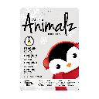 | Pretty Animalz Penguin Sheet Mask | EN/FR/SP/GR | LB400 | 6-28816-00400-7 | 10628816004004 | 24 | 8112 | 0 | 8112 | 3.99 €
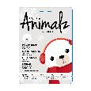 | Pretty Animalz Polar Bear Sheet Mask | EN/FR/SP/GR | LB401 | 6-28816-00401-4 | 10628816004011 | 24 | 9120 | 0 | 9120 | 3.99 €
 | Pretty Animalz Moose Sheet Mask | EN/FR/SP/GR | LB00430 | 6-28816-00430-4 | 10628816004301 | 24 | 17202 | 0 | 17202 | 3.99 €
 | Pretty Animalz Reindeer Sheet Mask | EN/FR/SP/GR | LB00502 | 6-28816-00502-8 | 10628816005025 | 24 | 1616 | 0 | 1616 | 3.99 €
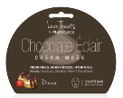 | iN.gredients Chocolate Eclaire Cream Mask | EN | LB00291 | 6-28816-00291-1 | 10628816002918 | 24 | 10296 | 3449 | 13745 | 2.99 €
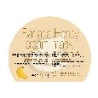 | IN.gredients Banana Honey Cream Mask | EN/FR/SP/GR | LB00305 | 6-28816-00305-5 | 10628816003052 | 24 | 10985 | 0 | 10985 | 2.99 €
 | IN.gredients Charcoal Peel Off Mask | EN/FR/SP/GR | LB00306 | 6-28816-00306-2 | 10628816003069 | 24 | 43123 | 0 | 43123 | 2.99 €
 | IN.gredients Coconut Water Cream Mask | EN/FR/SP/GR | LB00307 | 6-28816-00307-9 | 10628816003076 | 24 | 18402 | 0 | 18402 | 2.99 €
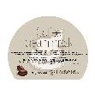 | IN.gredients Coffee Cream Mask | EN/FR/SP/GR | LB00308 | 6-28816-00308-6 | 10628816003083 | 24 | 12089 | 0 | 12089 | 2.99 €
 | IN.gredients Egg Cream Mask | EN/FR/SP/GR | LB00309 | 6-28816-00309-3 | 10628816003090 | 24 | 11493 | 0 | 11493 | 2.99 €
 | IN.gredients Kale Cream Mask | EN/FR/SP/GR | LB00310 | 6-28816-00310-9 | 10628816003106 | 24 | 11857 | 0 | 11857 | 2.99 €
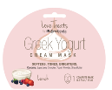 | iN.gredients Greek Yogurt Cream Mask | EN | LB00290 | 6-28816-00290-4 | 10628816002901 | 24 | 8904 | 3090 | 11994 | 2.99 €
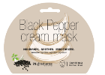 | iN.gredients Black Pepper Cream Mask | EN | LB00355 | 6-28816-00355-0 | 10628816003557 | 24 | 391 | 0 | 391 | 2.99 €
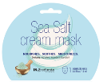 | IN gredients Sea Salt Cream Mask | EN | LB00353 | 6-28816-00353-6 | 10628816003533 | 24 | 30597 | 3547 | 34144 | 2.99 €
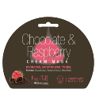 | iN.gredients Chocolate and Raspberry Cream Mask | EN | LB00292 | 6-28816-00292-8 | 10628816002925 | 24 | 5508 | 5345 | 10853 | 2.99 €
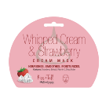 | iN.gredient Whipped Cream and Strawberry Cream Mask | EN | LB00293 | 6-28816-00293-5 | 10628816002932 | 24 | 0 | 4869 | 4869 | 2.99 €
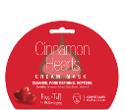 | iN.gredients Cinnamon Hearts Cream Mask | EN | LB00294 | 6-28816-00294-2 | 10628816002949 | 24 | 2568 | 0 | 2568 | 2.99 €
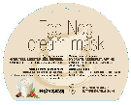 | iN.gredients Egg Nog Cream Mask | EN/FR/SP/GR | LB00391 | 6-28816-00391-8 | 10628816003915 | 24 | 1800 | 0 | 1800 | 2.99 €
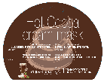 | iN.gredients Hot Cocoa Cream Mask | EN/FR/SP/GR | LB00392 | 6-28816-00392-5 | 10628816003922 | 24 | 1800 | 0 | 1800 | 2.99 €
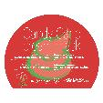 | iN.gredients Candy Cane Cream Mask | EN/FR/SP/GR | LB00393 | 6-28816-00393-2 | 10628816003939 | 24 | 1800 | 0 | 1800 | 2.99 €
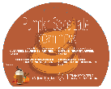 | iN.gredients Pumpkin Spice Latted Cream Mask | EN/FR/SP/GR | LB00395 | 6-28816-00395-6 | 10628816003953 | 24 | 1800 | 0 | 1800 | 2.99 €
 | iN.gredients Cranberry Cream Mask | EN/FR/SP/GR | LB00396 | 6-28816-00396-3 | 10628816003960 | 24 | 1800 | 0 | 1800 | 2.99 €
 | iN.gredients Apple Pie Sheet Mask | EN/FR/SP/GR | LB00397 | 6-28816-00397-0 | 10628816003977 | 24 | 816 | 0 | 816 | 2.99 €
 |  |  |  |  |  |  | 393026

